CollectiveAccess
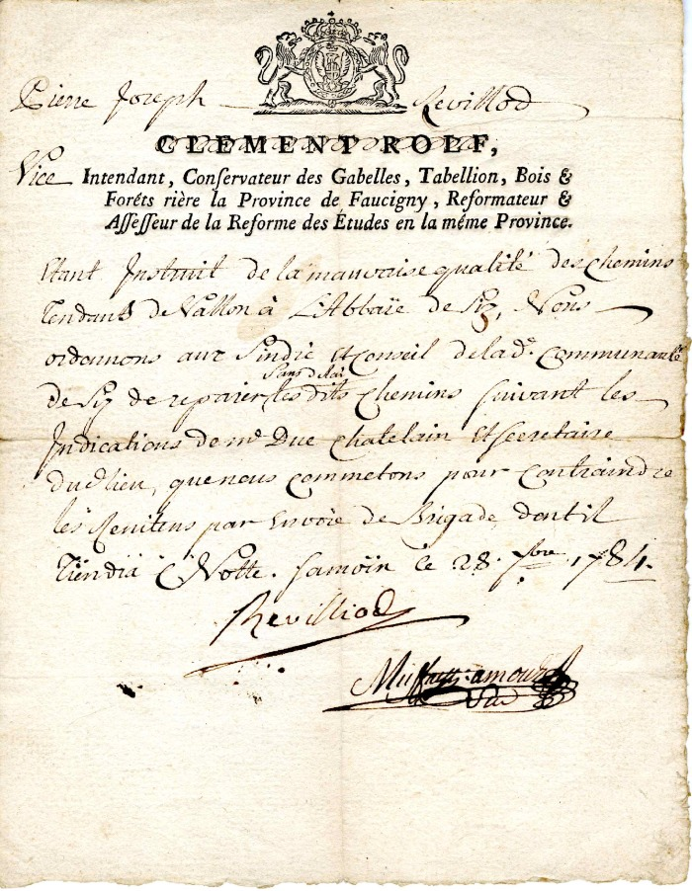
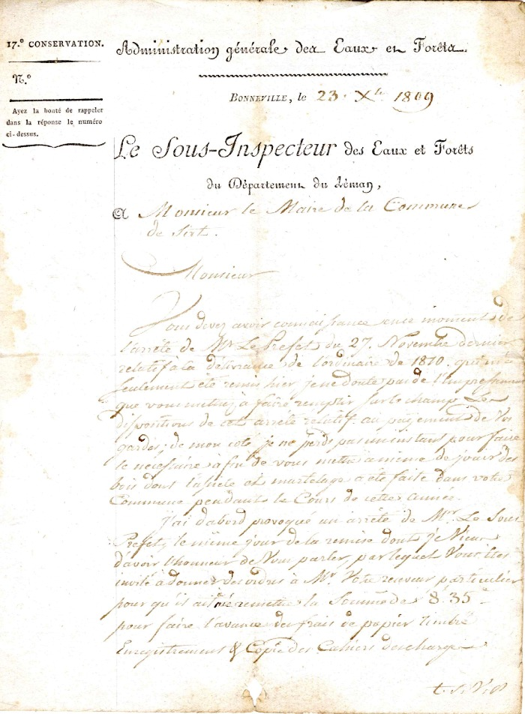
Image | Object | Description | Date
 | Ordre admiratif à la commune de Sixt de Pierre Joseph Revilliol concernant la mauvaise qualité du chemin allant des Vallons à L'Abbaye de Sixt (4-0010) | Ordre administratif envoyer le 08 Février 1784 par Pierre- Joseph Revilliol : vice intendant ,conservateur des Gabelles, Tabellion, Bois et Forêt , Riere la province de Réformateur affefeur de la réforme des études en la même Province pour la Mauvaise qualité du chemin allant des Vallons à l'Abbaye de Sixt
 | courrier à la Mairie de Sixt du Sous inspecteur des eaux et forêts du département du Léman de 1809 (4-0011) | Courrier a la Mairie de Sixt du Sous Inspecteur des eaux et Forêts du département du Léman de 1809 réclamation des payements des Gardes

